UNIFILAR1
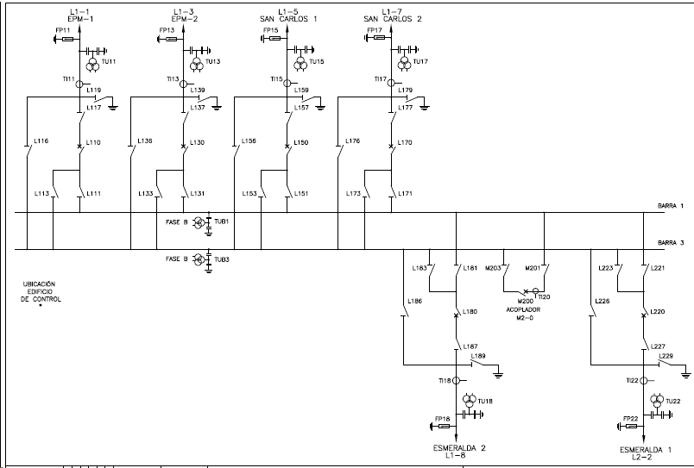
SUBESTACIÓN ANCÓN SUR 230 KV | REGRESAR

UNIFILAR2
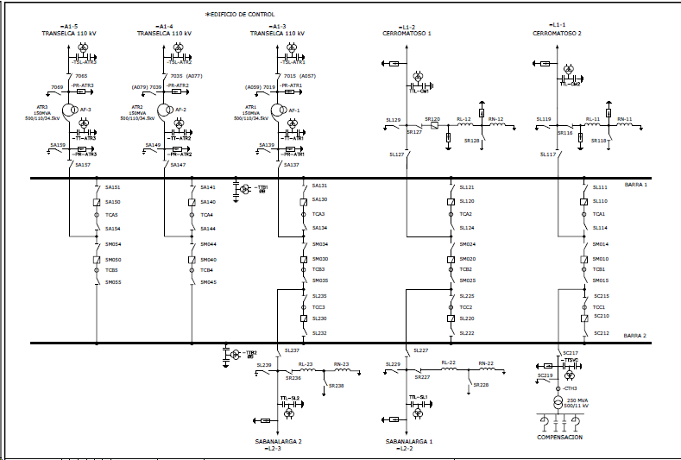
SUBESTACIÓN CHINÚ 500 KV | REGRESAR

